List1
 | MONTÁŽNÍ DENÍK
 | ELEKTRICKÉ SYSTÉMY
 | VÝROBA ELEKTRO
OBCHODNÍ PŘÍPAD

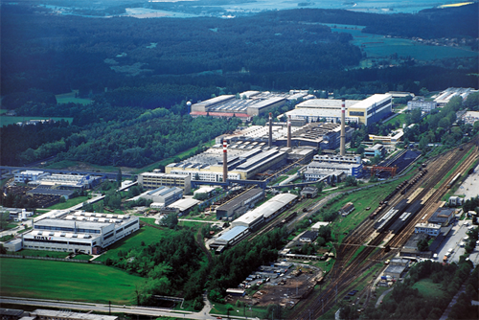

 | Jméno | Datum | Podpis
Zpracoval
Schválil

